SuiviStage
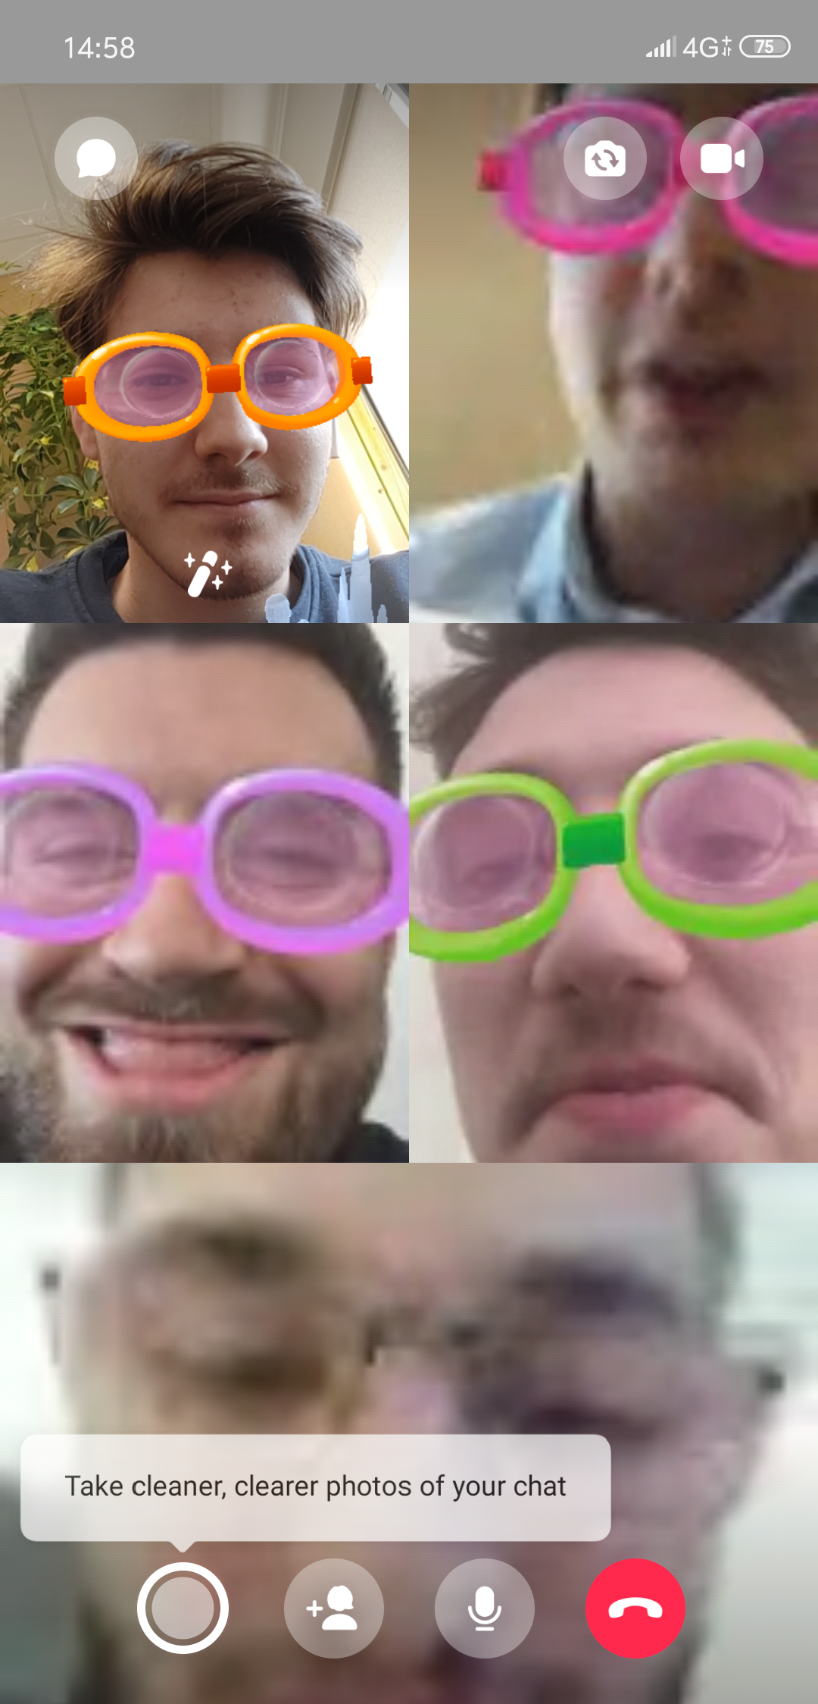
 |  | Compte rendu stage |  |  |  |  |  | Lien Suivi | Lien Planning | Date de contact | Tél étudiant | Nom maitre stage | Mail maitre stage | Tel maitre de stage | Adresse complète entreprise
Thèmes | Semaines | 1 | 2 | 3 | 4 | 4
 | Etudiant |  |  |  |  | Avancement | Classement
 |  | 1 | 0.5 | 0 | 1 | 50.00% | 1
 | BIYAMOU CLEMENCEAU Jade | 0 | 0 | 0 | 0 | 0.00% | 2
 | COLOMBE Arnaud |  | 0 | 0 | 0 | 0.00% | 2
 | DIDIER Simon | 0 | 0 | 0 | 0 | 0.00% | 2 | https://docs.google.com/document/d/1i3KuetiM-VxrV6yVw4awILe4EedZGMNhzuscbFCSQNs/edit?usp=sharing
Développement site web pour CORDOTEC | DUPONT-CORDOVERO Jérémy | 0 | 0 | 0 | 0 | 0.00% | 2 | https://docs.google.com/document/d/1-D_yK2AGYL3RA45tyO5fFNkZ_Y4SZrZCTryAJ4Vp8jQ/edit?usp=sharing |  |  |  | Alexandre
 | GUILLERMIN PRINA CERAI Jérémy | 0 | 0 | 0 | 0 | 0.00% | 2
 | HAMOT SHILLING-FORD Steven | 0 | 0 | 0 | 0 | 0.00% | 2 | https://docs.google.com/document/d/1oiuOROouBfZvspya3HU2FS8z-E9Dp0XyI8CH72r0TvE/edit?usp=sharing
 | HANON Julien | 0 | 0 | 0 | 0 | 0.00% | 2 | https://docs.google.com/document/d/1vOwRF6ONvF3NBeoFHDzkoWlRiDP8WjFDEN9tsjigR2Q/edit?usp=sharing
 | KANANKE ACHARIGE Sahan | 0 | 0 | 0 | 0 | 0.00% | 2
 | MAGALHAES Quentin | 0 | 0 | 0 | 0 | 0.00% | 2 | https://docs.google.com/document/d/1EXV3Sq_o1zcLIQ0lKw4IYcEz06uVA91wISe6gjB2UeY/edit?usp=sharing
 | PICHARD Yann | 0 | 0 | 0 | 0 | 0.00% | 2
 | SANTONI Thomas | 0 | 0 | 0 | 0 | 0.00% | 1 | https://docs.google.com/document/d/19vuZSyadGSPVQnURqjAr2aSXu0oOqtdoTiwbmvMngRo/edit?usp=sharing | https://trello.com/invite/b/uWKIgknB/abc2239b171001a06aedc953d1416dad/mission-2-stage |  | _0649170514
 | SEUX Julien | 0 | 0 | 0 | 0 | 0.00% | 1 | https://docs.google.com/document/d/1p2ZJiaVvrvaD_A7HD5w1__9IA5GQ5-hgr0IbiufKZJs/edit?usp=sharing
 | THOMAS Thibault | 0 | 0 | 0 | 0 | 0.00% | 1 | https://leschassagnes1-my.sharepoint.com/:o:/g/personal/thibaultthomas_leschassagnes_net/EhMIX1Sh59dDsBm9XqOj8RwBGCL1LcdAjMlvuzRwrmYZZA
Développement d'un site Web pour LYONpalme | VIGIER Léo | 0 | 0 | 0 | 0 | 0.00% | 1 | https://docs.google.com/document/d/1QXbqb7yl3Ka9dO2p-FUC_-M0t2lcsM7CxTuEpZlbS1k/edit?usp=sharing |  |  | 766174791
 |  | 0 | 0 | 0 | 0 | 0.00% | 1
 |  | 0 | 0 | 0 | 0 | 0.00% | 1
 |  | 0 | 0 | 0 | 0 | 0.00% | 1
 |  | 0 | 0 | 0 | 0 | 0.00% | 1
 |  | 0 | 0 | 0 | 0 | 0.00% | 1
 |  | 0 | 0 | 0 | 0 | 0.00% | 1
 |  | 0 | 0 | 0 | 0 | 0.00% | 1

04 81 76 36 09

